set_info
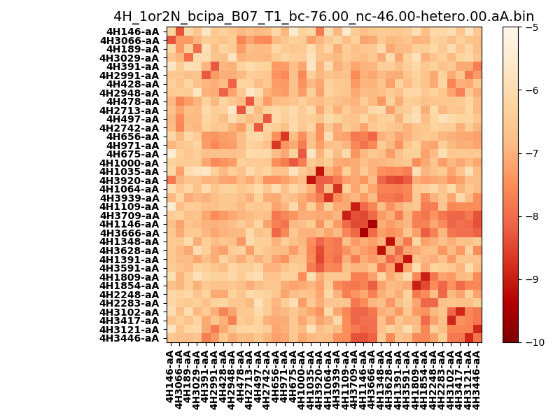
N_pairs: | 18
N_heterodimers: | 18
N_homodimers: | 0
orthogonality_average: | -1.7858581543
orthogonality_average_%: | 35.7171630859
orthogonality_gap: | 0.510791301727
orthogonality_gap_%: | -10.2158260345
N_offtarget_above_min_ontarget: | 48

max_affinity: | -9.44425010681
min_affinity: | -5.4712805748
lower_is_better: | True

binding_min_affinity: | -7.96898984909
binding_min_affinity_%: | 59.3797969818

nonbinidng_max_affinity: | -8.47978115082
nonbinidng_max_affinity_%: | 69.5956230164

total_II_pairs: | 36
total_II_pairs_%: | 50.0
total_IN_mismatches: | 0
total_IN_mismatches_%: | 0.0
total_NN_pairs: | 36
total_NN_pairs_%: | 50.0

total_electrostatic_matches: | 144
total_electrostatic_matches_%: | 100.0
total_electrostatic_mismatches: | 0
total_electrostatic_mismatches_%: | 0.0

starting_pos: | f
N_heptades: | 4
N_aminoacids: | 29

normalization_max: | -10
normalization_min: | -5

